Página1
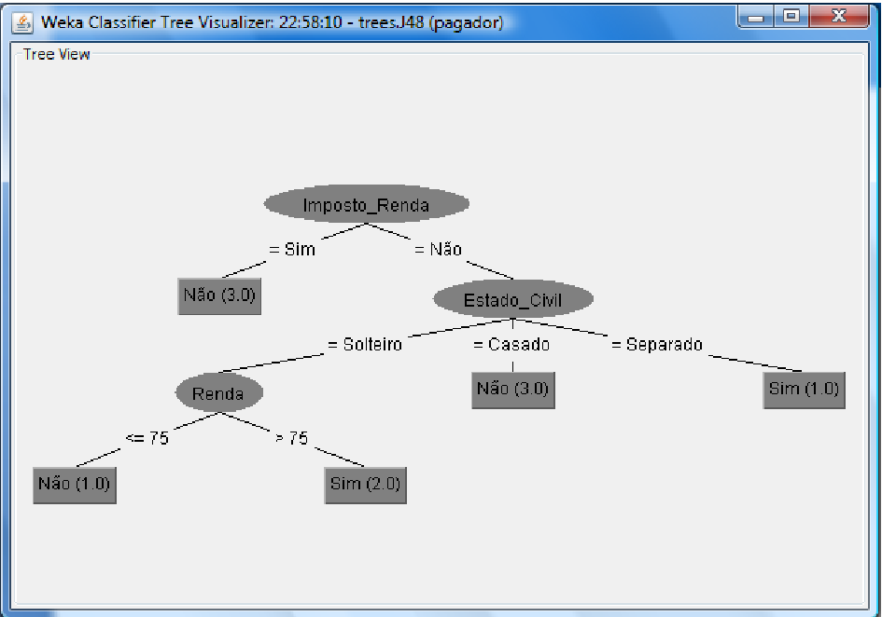
O número de combinações possíveis é:
2X3X2X2 | 24

Info (T) | I(3/10, 7/10) | 0.8812908992

Imposto | S | N
Sim | 0 | 0.3
Não | 0.3 | 0.4
Info(Sim) | 0.5210896782
Info(Nao) | 1.049860916
Info (Imposto) | 0.8912295448
Ganho (Imposto) | -0.010

Estado Civil | S | N | Soma
Casado | 0 | 0.4 | 0.4
Solteiro | 0.2 | 0.2 | 0.4
Separado | 0.1 | 0.1 | 0.2
Info (Casado) | 0.528771238
Info(Solteiro) | 0.464385619
Info(Separado) | 0.3321928095
Info(Estado) | 0.4637013047
Ganho(Estado) | 0.4175895946
 | .
Renda | S | N | Soma
Maior 75 | 0.3 | 0.4 | 0.7
Menor/Igual | 0 | 0.3 | 0.3
Info (Maior) | 1.049860916
Info(Menor/Igual) | 0.5210896782
Info (Renda) | 0.8912295448
Ganho(Renda) | -0.009938645588

Escolher Aspecto = Estado Civil
Aspecto = Casado
Info (T)

